calculos do tamanho
Conversão de tamanho bmp para grayscale |  |  | tempos aprox. no antigo mm
pixels | config.bmp | grayscale | tamanhos | qtde | tempo (s)
Largura (O-L) | 20 | 1281 | G (16km²) | 1 | 50.0
Profund. (N-S) | 20 | 1281 | M (4km²) | 1 | 12.5
total (km²) | n/a | 400 | P (1km²) | 1 | 3.1

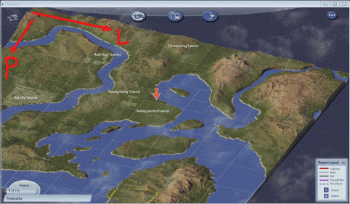
Qtas cidades posso ter com o tam. proposto?
grandes | médias | pequenas
25 | 100 | 400

Qual tempo aproximado para gerar a região?
km² | seg. | min.
1 | 0.3 | 0.0
400 | 120.0 | 2.0

